Indice




Matriz de Administración
de Riesgos

Indice

1. Cédula de Identificación

2. Identificación de Riesgos

3. Matriz de Administración de Riesgos

4. Instructivo

Instructivo
Matriz de Administración de Riesgos

Posibilidad de ocurrencia |  | Escala |  |  | Impacto |  | Escala
5 | Elevada | Riesgo cuya posibilidad de ocurrencia se estima elevada, entre 91% y 99% de que se manifieste. |  |  | 5 | Catastrófico | Riesgo cuya materialización afectaría severamente el desarrollo y cumplimiento de los objetivos.
4 | Media-alta | Riesgo cuya posibilidad de ocurrencia se estima como media-alta, entre 68% y 90% |  |  | 4 | Mayor | Riesgo cuya materialización afectaría de manera significativa el desarrollo y el cumplimiento de los objetivos.
3 | Media | Riesgo cuya posibilidad de ocurrencia se estima como media, entre 33% y 67% |  |  | 3 | Moderado | Riesgo cuya materialización no afecta significativamente y que pudiera afectar el desarrollo y cumplimiento de los objetivos.
2 | Media-baja | Riesgo cuya posibilidad de ocurrencia se estima media-baja, entre 10% y 32% de seguridad que éste se presente. |  |  | 2 | Menor | Riesgo cuya materialización causaría un afectación menor y no repercute mayormente el cumplimiento de los objetivos.
1 | Baja | Riesgo cuya posibilidad de ocurrencia se estima baja, menor del 9% |  |  | 1 | Insignificante | Riesgo que puede tener un nulo o casi nulo efecto sobre el cumplimiento de los objetivos.

Nivel del riesgo |  |  |  |  | Actividades de Control

E | Riesgo extremo, requiere atención inmediata. |  |  |  | Preventivas: diseñadas con el propósito de anticiparse a la posibilidad de que ocurran situaciones no deseadas o inesperadas. Es la actividad de control más efectiva.
 | Debe reducirse con controles correctivos que lo mitiguen.

A | Riesgo alto, requiere atención del responsable.
 | Deben establecerse planes de tratamiento.
 |  |  |  |  | Correctivas: se establecen con la finalidad de corregir o subsanar en algún grado los efectos de la materialización del riesgo.
M | Riesgo moderado, asegurarse que se pueda detectar y manejar apropiadamente.

B | Riesgo bajo, debe administrarse con procedimientos de rutina.
 | Se requiere de monitoreo e implementación de controles mínimos.

Respuesta al riesgo

Aceptar el riesgo: se asume el impacto del riesgo y por lo tanto no se establecen actividades de control.

Evitar el riesgo: Suspender o cancelar actividades en proceso o no emprender algunas que estuviesen programadas que se advierta inconveniente continuar con ellas, como resultado de la identificación y análisis del riesgo.

Reducir el riesgo: Medidas que se adoptan para reducir el riesgo, ya sea en su posibilidad de ocurrencia, en su impacto, o ambos. Esto puede implicar llevara a cabo un análisis general del proceso, proyecto, procedimiento o servicio evaluado para establecer límites en los procesos operativos, reasignar recursos conforme a las necesidades, aumentar la revisión y seguimiento de los proyectos, etc.

Transferir el riesgo: reducir la posibilidad de impacto del riesgo, al transferirlo o compartirlo. Algunas prácticas comunes incluyen la compra de seguros o la tercerización de una actividad.

Nota 1: Para facilitar la revisión de los riesgos, se recomienda que el llenado de formatos se realice mediante el uso de letras mayúsculas y minúsculas, conforme a las reglas ortográficas.
Instructivo de llenado cédula de identificación
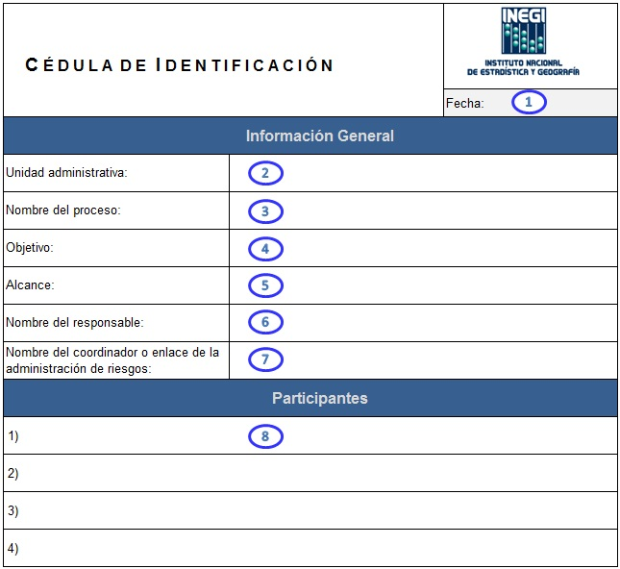
 |  |  |  |  |  | 1 | Indicar la fecha en que se elaboró la cédula de identificación para desarrollar la Matriz de Administración de Riesgos.
 |  |  |  |  |  | 2 | Indicar el nombre de la unidad administrativa a la cual pertenece el proceso, o bien el objetivo estratégico, proyecto, procedimiento o servicio evaluado. Es conveniente detallar en su caso Dirección, Subdirección y/o Departamento. Ejemplo: Unidad Administrativa: Contraloría Interna del INEGI / Área de Control y Evaluación / Subdirección de Control y Evaluación.
 |  |  |  |  |  | 3 | Indicar el nombre del proceso, o bien el objetivo estratégico, proyecto, procedimiento o servicio evaluado.
 |  |  |  |  |  | 4 | Describir el objetivo del proceso o bien del proyecto, procedimiento o servicio evaluado, en caso de que se trabaje en un objetivo estratégico, se transcribe textualmente dicho objetivo.
 |  |  |  |  |  | 5 | Cuando se trate de procesos, proyectos, o servicios, el alcance se puede limitar a una o varias etapas. Ejemplo: Nombre del Proceso: Censo de Población y Vivienda 2010 Alcance: Etapa de Captura En caso de que la evaluación del proceso, proyecto o servicio cubra todas las etapas del mismo, se deberá indicar 100%.
 |  |  |  |  |  | 6 | Indique el nombre del responsable del proceso, o bien del objetivo estratégico, proyecto, procedimiento o servicio a evaluar; es decir, el propietario del riesgo (persona con la responsabilidad y la autoridad para administrar el riesgo).
 |  |  |  |  |  | 7 | Indique el nombre de la persona que se encargará de organizar, integrar y dar seguimiento al resultado de la administración de riesgos.
 |  |  |  |  |  | 8 | Indique los nombres de las personas que se encargarán de llevar a cabo la implementación de la administración de riesgos. Se pueden incorporar las filas o renglones que sean necesarios conforme al número de participantes. Lo anterior, respetando el formato de las filas (altura, tipo y tamaño de letra).

Instructivo de llenado identificación y análisis de riesgos

 | 1 | Indicar el nombre de la unidad administrativa a la cual pertenece el proceso, o bien el objetivo estratégico, proyecto, procedimiento o servicio evaluado. Es conveniente detallar en su caso Dirección, Subdirección y/o Departamento. Ejemplo: Unidad Administrativa: Contraloría Interna del INEGI / Área de Control y Evaluación / Subdirección de Control y Evaluación.
 | 2 | Indicar el nombre del proceso, o bien el objetivo estratégico, proyecto, procedimiento o servicio evaluado.
 | 3 | Describir el objetivo del proceso o bien del proyecto, procedimiento o servicio evaluado, en caso de que se trabaje en un objetivo estratégico, se transcribe textualmente dicho objetivo.
 | 4 | Cuando se trate de procesos, proyectos, o servicios, el alcance se puede limitar a una o varias etapas. Ejemplo: Nombre del Proceso: Censo de Población y Vivienda 2010 Alcance: Etapa de Captura En caso de que la evaluación del proceso, proyecto o servicio cubra todas las etapas del mismo, se deberá indicar 100%.
 | 5 | Indicar la fecha en que se lleva a cabo la evaluación de la administración de riesgos en el formato dd/mm/aaaa, en caso de que la duración sea mayor a un día, especificar el periodo. Ejemplo: Del 8 al 10 de marzo del 2014.
 | 6 | Esta sección se emplea para enlistar los posibles riesgos que pudieran impedir, retrasar u obstaculizar el logro de los objetivos del proyecto, procedimiento o servicio evaluado, conforme al alcance definido.
 | 7 | Nombre de la etapa del proceso, proyecto, procedimiento o servicio a evaluar.
 | 8 | Aquella clasificación desagregada que interviene o forma parte en la ejecución del proceso, o bien del objetivo estratégico, proyecto, producto o servicio. Ej. Recursos materiales, Recursos financieros, Recursos tecnológicos, Recursos Humanos, Informantes, Instrumento de captación, Marco normativo, o cualquier otra clasificación que se considere pertinente incluir.
 | 9 | Esta columna sólo es aplicable a los riegos relacionados con el grupo de Seguridad de la información, tiene como propósito señalar el lugar en donde se encuentra contenida la información, ejemplo equipo de computo, servidores, bases de datos, expedientes físicos, etc. En el resto de los grupos, se utilizará N/A.
 | 10 | Efecto de la incertidumbre sobre los objetivos.
 | 11 | Aquella variable, acontecimiento, circunstancia, característica o combinación de éstas, que da origen del riesgo y que obstaculiza que se obtenga el resultado esperado.
 | 12 | Es una desviación o consecuencia negativa de lo esperado.
 | Nota 2: | Los datos proporcionados en los puntos 1 a 4, se repiten en forma automática en el formato correspondiente a la “Matriz de Administración de Riesgos”.
 | Nota 3: | En caso de requerirse, se podrá incorporar el número de filas necesarias, conforme al formato establecido (altura, tipo y tamaño de letra). De no utilizar el total de filas, se recomienda eliminarlas.
 | Nota 4: | Se puede identificar más de una causa y un efecto para cada riesgo.
 | Nota 5: | En caso de que se identifiquen más de una causa o efecto para un mismo riesgo es importante repetir la causa y/o el riesgo, esto facilita su posterior análisis y evaluación.
 |  | Ejemplo:
 |  | Riesgo | Causa | Efecto
 |  | Riesgo 1 | Causa 1 | Efecto 1
 |  | Riesgo 2 | Causa 2 | Efecto 1
 |  | Riesgo 3 | Causa 2 | Efecto 2

Instructivo de llenado matriz de administración de riesgos

 | 1 | Indicar el nombre de la unidad administrativa a la cual pertenece el proceso, o bien el objetivo estratégico, proyecto, procedimiento o servicio evaluado. Es conveniente detallar en su caso Dirección, Subdirección y/o Departamento.
 | 2 | Indicar el nombre del proceso, o bien el objetivo estratégico, proyecto, procedimiento o servicio evaluado.
 | 3 | Describir el objetivo del proceso o bien del proyecto, procedimiento o servicio evaluado, en caso de que se trabaje en un objetivo estratégico, se transcribe textualmente dicho objetivo.
 | 4 | Cuando se trate de procesos, proyectos, o servicios, el alcance se puede limitar a una o varias etapas.
 | 5 | Indicar la fecha en que se lleva a cabo la evaluación de la administración de riesgos en el formato dd/mm/aaaa, en caso de que la duración sea mayor a un día, especificar el periodo. Ejemplo: Del 8 al 10 de marzo del 2014.
 | 6 | Nombre de la etapa del proceso, proyecto, procedimiento o servicio a evaluar.
 | 7 | Aquella clasificación desagregada que interviene o forma parte en la ejecución del proceso, o bien del objetivo estratégico, proyecto, producto o servicio. Ej. Recursos materiales, Recursos financieros, Recursos tecnológicos, Recursos Humanos, Informantes, Instrumento de captación, Marco normativo, o cualquier otra clasificación que se considere pertinente incluir.
 | 8 | Esta columna sólo es aplicable a los riegos relacionados con el grupo de Seguridad de la información, tiene como propósito señalar el lugar en donde se encuentra contenida la información, ejemplo equipo de computo, servidores, bases de datos, expedientes físicos, etc. En el resto de los grupos, se utilizará N/A.
 | 9 | Mencionar el riesgo identificado. (Riesgo: es el efecto de la incertidumbre sobre los objetivos.)
 | 10 | Describir la causa o causas del riesgo identificado. (Causa: Es aquella variable, acontecimiento, circunstancia, característica o combinación de éstas, que da origen del riesgo y que obstaculiza que se tenga el resultado esperado.)
 | 11 | Redactar el efecto o efectos del riesgo por cada causa identificada. Es importante señalar que puede existir más de un efecto por causa. (Efecto: Es una desviación o consecuencia negativa de lo esperado.)
 | 12 | Determinar en base a la lista desplegable el tipo de efecto, si el tipo de efecto no se identifica en la lista desplegable es necesario incorporarlo manualmente.
 | 13 y 14 | Consiste en identificar los controles existentes o aplicables al proceso, o bien, al proyecto, procedimiento o servicio al momento de realizar la Matriz de Administración de Riesgos. Es importante señalar que para considerar dichos controles, éstos deben de estar formalizados, ser conocidos y aplicados por el personal. Los controles preventivos están enfocados a disminuir la probabilidad y los correctivos el impacto. En caso de no contar con controles existentes se deberá señalar S/C.
 | 15 y 16 | Para determinar la posibilidad de ocurrencia e impacto, se debe considerar cada una de las causas y efectos del riesgo identificado. El formato cuenta con una lista desplegable para seleccionar tanto el nivel de posibilidad de ocurrencia como el de impacto.
 | 17 | Una vez seleccionados los criterios 15 y 16, (posibilidad e impacto) se obtiene automáticamente el nivel del riesgo identificado.
 | 18 | Derivado del nivel de riesgo resultante de la combinación de posibilidad e impacto del riesgo se genera de forma automática la respuesta al riesgo.
 | 19 | Actividades de control propuestas para disminuir la posibilidad de ocurrencia del riesgo así como el nombre de servidor público responsable de su seguimiento. En caso de no disponer del nombre del responsable se puede incorporar solamente el puesto.
 | 20 | Actividades de control propuestas para disminuir el impacto del riesgo en caso de que se materialice riesgo así como el nombre de servidor público responsable de su seguimiento. En caso de no disponer del nombre del responsable se puede incorporar solamente el puesto. Si se determina que los controles existentes son suficientes para administrar el riesgo se deberá incorporar la leyenda "No se requieren controles adicionales".

 | Nota 4: | No se requiere la captura de los puntos 1 a 4, siempre y cuando, dicha información se encuentre registrada en el formato de “Identificación y análisis de riesgos”.
 | Nota 5: | En caso de requerirse, se podrá incorporar el número de filas necesarias, conforme al formato establecido (altura, tipo y tamaño de letra). De no utilizar el total de filas, se recomienda eliminarlas.

Etapas-Grupos
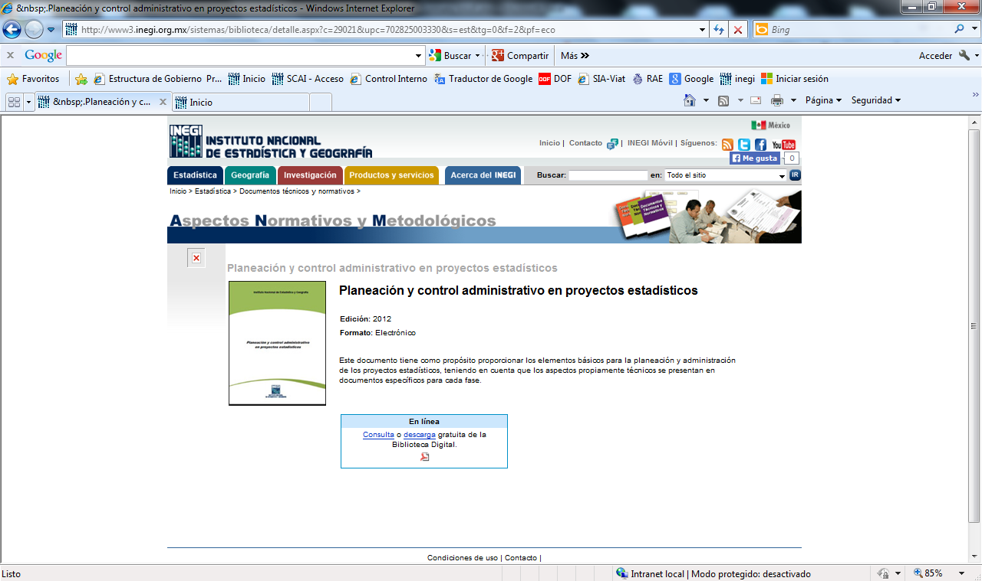
FASES | MACROACTIVIDADES | GRUPOS | CLASIFICACIÓN DEL EFECTO
 | 1.1 Definición de Objetivos y Estrategia General
1. Planeación | 1.2 Programa General de Actividades | Recursos humanos | Imagen institucional
2. Diseño conceptual | 1.3 Determinación de la Estructura de Organización | Recursos materiales | Seguridad del personal
3. Diseño de la muestra | 1.4 Presupuesto Global | Recursos tecnológicos | Operacionales | Formulas
4. Diseño de la captación y procesamiento | 1.5 Control Administrativo | Recursos financieros | Económicos
5. Captación | 2.1 Identificación de Necesidades e Integración del Marco Conceptual | Instrumento de captación | Operacionales / Económicos | Validacion grupo
6. Procesamiento | 2.2 Diseño del Esquema para la Presentación de Resultados | Informantes | Operacionales / Imagen institucional
7. Presentación de resultados | 2.3 Diseño y Prueba de los Instrumentos de Captación | Entorno social
 | 2.4 Definición de Criterios de Validación | Usuarios-cliente
 | 3.1 Determinación del Método de Muestreo | Marco normativo
 | 3.2 Determinación de la Muestra | Corrupción
 | 3.3 Cálculo de Factores de Expansión y Diseño de Estimadores | Cumplimiento de metas
 | 4.1 Diseño de la Estrategia Operativa | Información
 | 4.2 Diseño de la Estrategia para la Integración de los Recursos Humanos | Seguridad de la información
 | 4.3 Diseño de la Estrategia para la Comunicación y Concertación
 | 4.4 Diseño de Soporte de Operación para el Procesamiento
 | 4.5 Determinación de Procedimientos y Desarrollo de Sistemas Informaticos para el Procesamiento
 | 5.1 Preparación del Operativo
 | 5.2 Levantamiento
 | 5.3 Cierre del Operativo
 | 6.1 Captura y Codificación
 | 6.2 Validación
 | 6.3 Explotación de la Base de Datos
 | 6.4 Integración de la Base de Datos
 | 7.1 Programa de Productos
 | 7.2 Documentación y Evaluación del Proceso

FUENTES:
Planeación y Control Administrativo en Proyectos Estadísticos
Pág. 2
http://www3.inegi.org.mx/sistemas/biblioteca/detalle.aspx?c=29021&upc=702825003330&s=est&tg=0&f=2&pf=eco

